상품제안서
바쏘 메탈리카 진공텀블러 500ml | 상품코드: S42280

 |  |  |  |  |  |  | 02-713-8555 | www.synergygift.co.kr
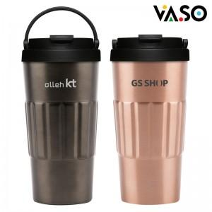

【상세/제작정보】

【인쇄/포장옵션】 | 레이저, 스티커 / 포장지포장

【공급단가】 | 수량 | 30~ | 100~ | 300~ | 1,000~ | 3,000~
*VAT별도 | 코퍼 | 7,670원 | 7,310원 | 6,960원 | 6,720원 | 6,600원
 | 그린 | 7,670원 | 7,310원 | 6,960원 | 6,720원 | 6,600원
 | 그레이 | 7,670원 | 7,310원 | 6,960원 | 6,720원 | 6,600원
 | 네이비 | 7,670원 | 7,310원 | 6,960원 | 6,720원 | 6,600원

【상품 URL】 | https://www.synergygift.co.kr:443/src/goods_detail.php?gdno=42280

